상품제안서
SK1 OTG USB메모리 TYPE-C | 상품코드: S27299

 |  |  |  |  |  |  | 02-713-8555 | www.synergygift.co.kr
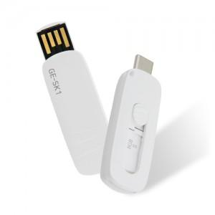

【상세/제작정보】

【인쇄/포장옵션】 | 레이저, 풀칼라 / 포장지포장

【공급단가】 | 수량 | 100~ | 300~ | 500~ | 1,000~ | 3,000~
*VAT별도 | 8G | 7,720원 | 7,600원 | 7,410원 | 7,230원 | 7,100원
 | 16G | 8,400원 | 8,270원 | 8,070원 | 7,870원 | 7,730원
 | 32G | 9,200원 | 9,050원 | 8,830원 | 8,610원 | 8,460원
 | 64G | 13,970원 | 13,750원 | 13,410원 | 13,080원 | 12,850원

【상품 URL】 | https://www.synergygift.co.kr:443/src/goods_detail.php?gdno=27299

